入力例（最初にご確認ください）
【取引先コード】
支払通知記載の取引先コード（英数７桁）を入力してください。
※新規取引の場合には別途「取引銀行口座等登録書（取引代金受領に関する依頼書及び承諾書）」の提出が必要となります。
◆請求書入力フォーム
A
A
入力はすべて【入力フォーム】シートに行ってください。
【請求書】シートは印刷用になりますので、編集はできません。
※シート保護の解除パスワードは通知致しません
 | ・基本情報
 |  | 取引先コード | 0123***
 |  | 住所 | 〇〇県〇〇市〇〇1-1-1
 |  | 社名 | 〇〇建設（株）
【適格請求書発行事業者登録番号】
登録番号あり → Ｔ + １３桁 入力
登録番号なし → 免税事業者 と入力
 |  | 適格請求書発行事 業者登録番号 | T1234567890123

A
C
B
【契約区分】
契約区分（契約・単価契約・無契約）を選択してください。注文書の発行がない場合は無契約となります。
選択した内容に応じて必要な入力箇所が変わりますので、請求の都度、必ず確認してください。
※選択後黒塗りとなるセルについては入力不要です
 | ・請求内容
 |  | 請求日 | 202△/5/31
 |  | 作業所コード | 9876***
 |  | 作業所名 | （仮称）〇〇PJ新築工事

【注文番号】
注文書記載の注文番号（数字８桁、ハイフン以下不要）
を入力してください。
D
C
D
【消費税率】【消費税率】
ドロップダウンリストより該当する消費税区分を選択してください。
※契約締結日は注文書記載の日付を基準とします。
※税率８％軽減税率・10％・対象外・非課税の各税率ごとに請求書を分けて提出してください。
 |  | 契約区分 | 契約
 |  | 注文番号 | 1234****
 |  | 注文内容 | 内装工事
E
F
【出来高】
一般契約の場合は累計出来高を入力して下さい。
単価・無契約の場合は当月出来高を入力して下さい。
E
B
 |  | 消費税率 | 10%
 |  | 契約額（税込） | 11,000,000
 |  | 消費税額 | 1,000,000
【出来高の90％以内】
注文書の保留率に応じて、出来高より
保留額を控除した金額を入力してください。
D
 |  | 工事価格 | 10,000,000
 |  | 出来高 | 7,000,000
F
【既収額】
弊社累計支払額(消費税抜き）を入力してください。
※支払通知書参照。
G
 |  | 出来高の90％以内 | 6,300,000
 |  | 既収額 | 4,500,000 |  | 必要に応じて入力
 |  | 今回支払額 | 1,800,000 | 消費税修正
 |  | 今回消費税額 | 180,000
【消費税修正】
非課税、対象外項目を含む場合や、端数処理等により、、
計算値と差異が出る場合に、修正後の金額を入力して下さい。
※調整が不要な場合は空欄としてください。
 |  | 合計支払額 | 1,980,000 |  |  | 【出力イメージ】
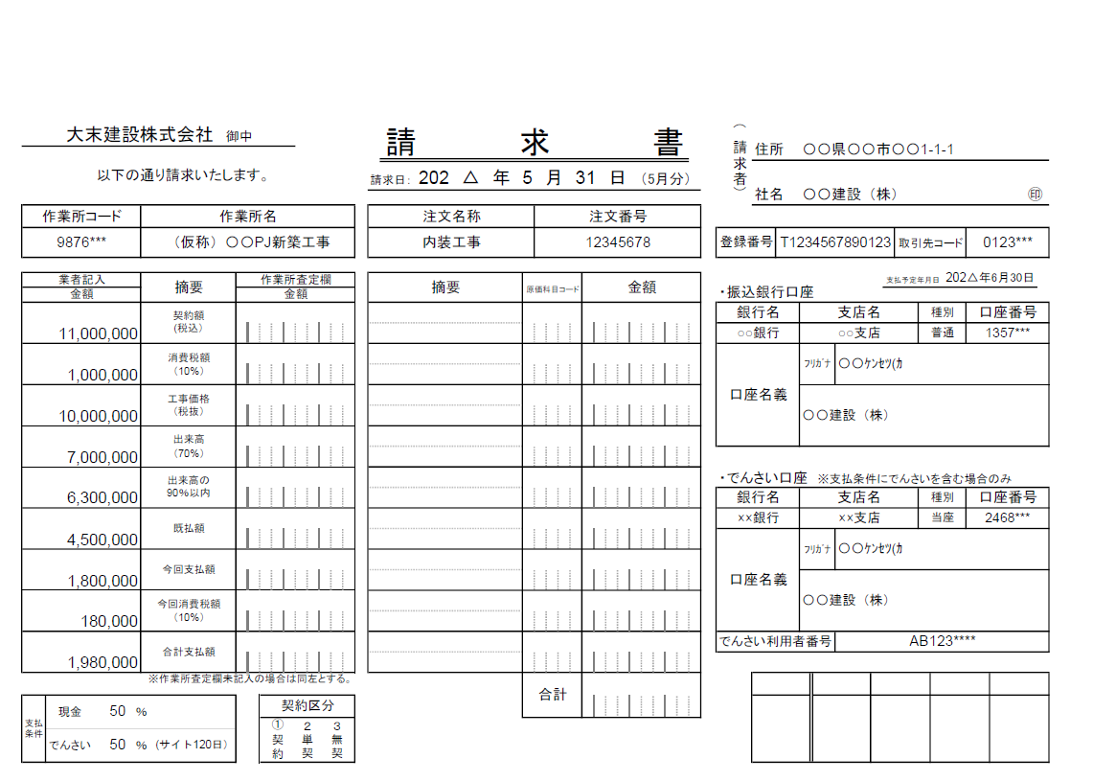
G
【振込口座・でんさい口座】
「取引銀行口座等登録書（取引代金受領に関する依頼書及び承諾書）」に記載した振込先口座情報を入力してください。
登録口座に変更がある場合は再度「取引銀行口座等登録書（取引代金受領に関する依頼書及び承諾書）」の提出が必要となります。
 | ・支払条件
 |  | 現金 | 50%
 |  | でんさい | 50%
 |  | 支払サイト | 120日

 | ・振込口座
 |  | 銀行名 | 〇〇銀行 | 口座種別 | 普通
 |  | 支店名 | ○○支店 | 口座番号 | 1357***
 |  | 口座名義 | 〇〇建設（株）
 |  | 口座名義カナ | 〇〇ｹﾝｾﾂ(ｶ

 | ・でんさい口座
 |  | 銀行名 | ××銀行 | 口座種別 | 当座
 |  | 支店名 | ××支店 | 口座番号 | 2468***
 |  | 口座名義 | 〇〇建設（株）
 |  | 口座名義カナ | 〇〇ｹﾝｾﾂ(ｶ
 |  | でんさい利用者番号 | AB123****

